상품제안서
[플레이고] M10 충전형 무소음 블루투스 슬림 무선 마우스 1P | 상품코드: F31186

 |  |  |  |  |  |  | 02-412-0044 | www.easy1.co.kr
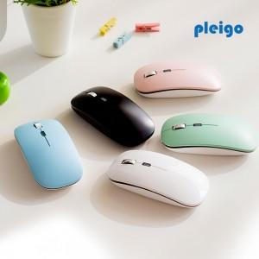

【상세/제작정보】 | 1박스입수수량: 80개<div><br></div>1박스당 택배비 : 4,000원​

【인쇄/포장옵션】 | 레이저, 풀칼라 / 포장지포장

【공급단가】 | 수량 | 50~ | 100~ | 500~ | 1,000~ | 2,000~
*VAT별도 | 단가 | 7,320원 | 7,210원 | 7,040원 | 6,760원 | 6,480원

【상품 URL】 | http://www.easy1.co.kr/src/goods_detail.php?gdno=31186

